シートの使い方
レビューシートの使用準備 | レビューシートの使用方法
ファイル名に「※編集不可/コピー必須」と記載のとおり、
このファイルはSAMURAIの共有ドライブ上で受講生様に共有するためのファイルです。 | ①【受講生様用】DSコース_成果物セルフチェックシートにてセルフチェックの実施
そのため、閲覧権限しか付与していないため、そのまま編集しようとしてもできません。
 | セルフチェックの内容を確認し、アプリ・成果物が問題なくできていることを確認しましょう。
ご利用いただくには、この共有用ファイルをコピーしてからご利用いただきます。
以下のように「ファイル > コピーを作成」を選択して、マイドライブにコピーを保存してください。
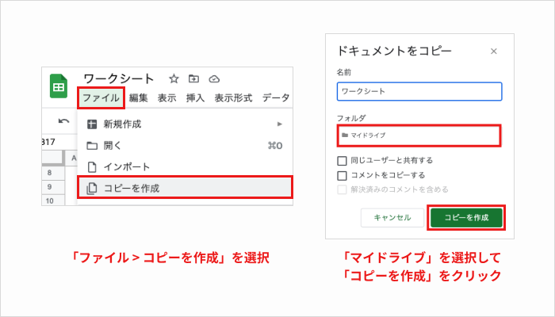
 | ②本シートをインストラクターへ提出し、レビューを依頼してください。

 | 本シートのリンクを渡し、担当インストラクターからのレビューを受けてください。
 | レビューが返ってくるまで、Kaggleのスコアアップ・転職活動に向けた準備などを進めましょう。

 | ③成果物完了報告フォームより完了報告をお願いいたします。

 | 注意点

 | ・卒業日までにアプリ開発が終わらない場合は、以下のようにお願いいたします。
 | ②：担当インストラクターによるレビュー
 | 卒業日までに完了している範囲でのレビューをお願いしましょう。

 | ③：オリジナルアプリ完了報告フォーム
 | 卒業日時点での提出＋完了後にも提出をお願いいたします。
レビューシートの使用の名前変更
コピーが完了したら、レビューシートにご自身のの名前を記載します。
命名規則は「データサイエンス_評価シート_ご自身のお名前（フルネーム・姓名間スペースなし）
例：データサイエンス_評価シート_侍太郎

レビューシートが使用できない場合
以下のような場合、編集できないことがあります。ご注意ください。
・マイドライブにコピーを作成できていない
・このファイルを直接編集しようとしている
どうしても解決できない場合、運営までお問い合わせください。

